Razón de cambio
Razón de cambio o tasa promedio de variación
Si una cantidad $y$ es función de una cantidad $x$ (es decir, $y=f(x)$), se puede expresar la tasa de variación de $y$ por unidad de variación de $x$.
Si $x$ varía del valor $x_{0}$ al $x_{0}+∆x$, entonces $y$ varía de $f\left(x_{1}\right)$ a $f\left(x_{1}+∆x\right).$
Entonces, la variación de $y$ (que se denota como $∆y$) es $f\left(x_{1}+∆x\right)−f(x_{1})$cuando la variación de $x$ es $∆x$
La tasa promedio de variación de $y$ por unidad de variación de $x,$ conforme $x$ varía de $x_{1}$ a $x_{1}+∆x$ está dada por:
$$\frac{f\left(x_{1}+∆x\right)−f\left(x_{1}\right)}{∆x }=\frac{∆y}{∆x }$$

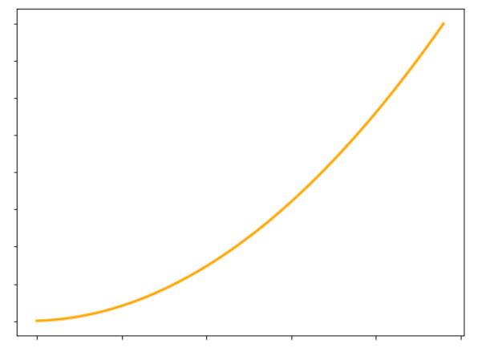

$$m=\frac{y_{1}−y_{0}}{x_{1}−x_{0}}=\frac{∆y}{∆x}=\frac{f\left(x_{0}+∆x\right)−f(x_{0})}{∆x}$$

$${f(x}_{1})=f(x_{0}+∆x)$$

$$∆y$$

$${f(x}_{0})$$

$$x_{0}$$
$$x_{1}=x_{0}+∆x$$

$$∆x$$

Ejercicio: Supongamos que administras La Fete Chocolat (una chocolatería nacional), y la función que describe los costos mensuales de producir cajas de cierto tipo de bombones es $C\left(X\right)=110+4x+0,02x^{2}$, donde x son las unidades producidas.
Lo normal es producir 100 cajas de bombones al mes, pero quieres tener una nueva meta de producir 120 cajas de bombones al mes. ¿Cuánto será la variación promedio de los costos al producir 120 cajas de bombones?

$$m=\frac{y_{1}−y_{0}}{x_{1}−x_{0}}=\frac{∆y}{∆x}=\frac{f\left(x_{0}+∆x\right)−f(x_{0})}{∆x}$$

$$\frac{f\left(x_{0}+∆x\right)−f(x_{0})}{∆x}=\frac{110+4\left(x_{0}+∆x\right)+0,02{(x_{0}+∆x)}^{2}−(110+4x_{0}+0,02x_{0}^{2})}{∆x}$$

$$\frac{f\left(x_{0}+∆x\right)−f(x_{0})}{∆x}=\frac{110+4x_{0}+4∆x+0,02\left(x_{0}^{2}+2x_{0}∆x+{∆x}^{2}\right)−110−4x_{0}−0,02x_{0}^{2}}{∆x}$$

$$\frac{f\left(x_{0}+∆x\right)−f(x_{0})}{∆x}=\frac{110+4x_{0}+4∆x+\left({0,02x}_{0}^{2}+0,04x_{0}∆x+{0,02∆x}^{2}\right)−110−4x_{0}−0,02x_{0}^{2}}{∆x}$$

$$\frac{f\left(x_{0}+∆x\right)−f(x_{0})}{∆x}=\frac{4∆x+\left(0,04x_{0}∆x+{0,02∆x}^{2}\right)}{∆x}=\frac{4∆x+0,04x_{0}∆x+0,02{∆x}^{2}}{∆x}$$

$$\frac{f\left(x_{0}+∆x\right)−f(x_{0})}{∆x}=\frac{4∆x+0,04x_{0}∆x+0,02{∆x}^{2}}{∆x}=\frac{∆x(4+0,04x_{0}+0,02∆x)}{∆x}=4+0,04x_{0}+0,02∆x$$

$$\frac{f\left(x_{0}+∆x\right)−f(x_{0})}{∆x}=4+0,04x_{0}+0,02∆x$$

$$\frac{f\left(x_{0}+∆x\right)−f(x_{0})}{∆x}=4+0,04x_{0}+0,02∆x=4+0,04∗100+0,02∗20=8,4$$
8.4

Cuando la producción varía de 100 a 120 unidades unidades, mis costos varían en promedio 8,4 pesos

Derivadas
Lo primero: ¿Qué es una función?
Consideremos un par de conjuntos X e Y. Decimos que una función de X a Y es una relación tal que:
1. $dom f=X$
2. Para cada elemento $x∈X$ hay un elemento único de $y∈Y$ con $\left(x, y\right)∈f$
Informalmente, podemos decir que una función "transforma" o "mapea" o "envía" un elemento 𝑥 a $y$, y para cada "argumento" 𝑥 hay un valor único 𝑦 que $f$ "asume" o "toma".
Por lo general, denotamos una relación o función o transformación o mapeo de X a Y como:
$$f:X→Y$$
$$f\left(x\right)=y$$
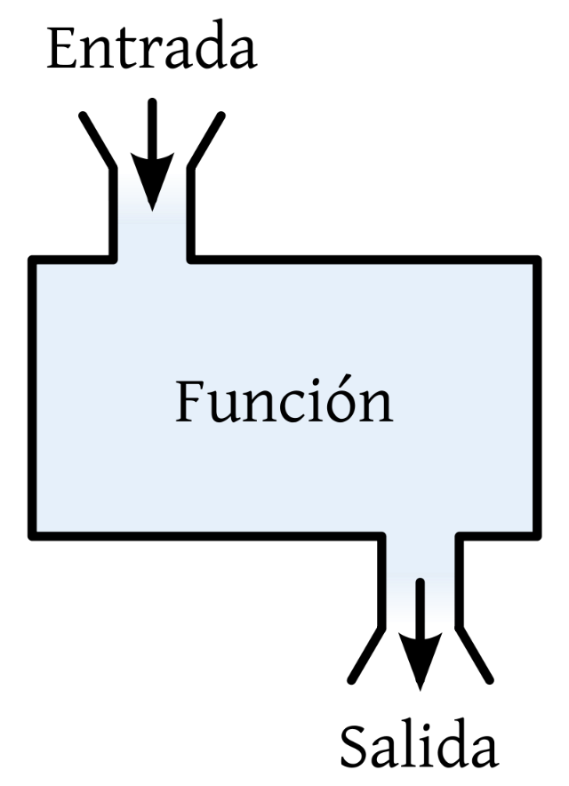

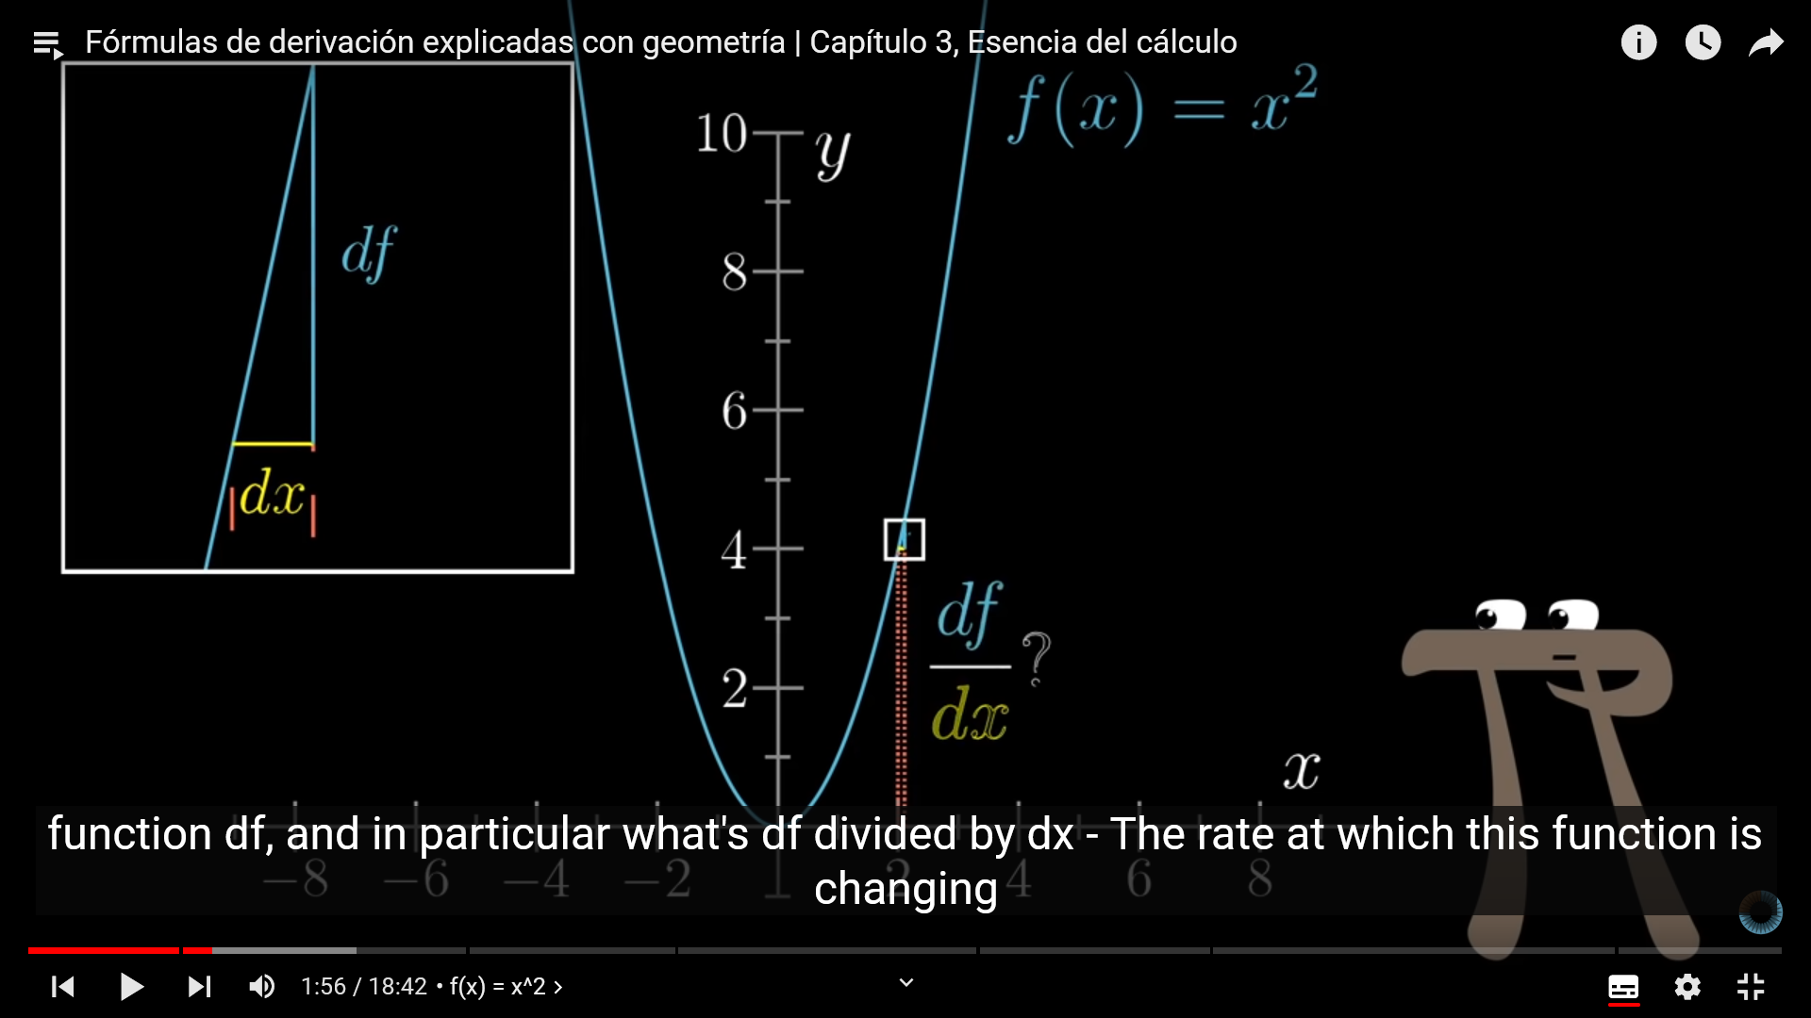

Muchos problemas en el mundo real dependen de la determinación de la recta tangente a la gráfica de uan función en un punto específico de la función. Usaremos el concepto de límite para definir la pendiente de la recta tangente en cierto punto.
Consideremos una función $f$ y una recta que intersecta a esta función en dos puntos (A y B). Esta es una recta secante, ya que intersecta en dos puntos a la función. El punto A tiene por abscisa el valor $x_{1}$ y, por tanto, su valor en el eje de las $y$ es $f(x_{1})$. El punto B tiene por coordenada $x$ a $x_{2}$, por lo que su valor de ordenada es $f(x_{2})$. ¿Cuál es la pendiente de la recta tangente que cruza a la función en los puntos A y B?
Recordemos que la "fórmula" de la pendiente (a la que llamaremos $m$) de una recta es:
$$m=\frac{Y_{2}−Y_{1}}{X_{2}−X_{1}}$$
La diferencia entre las coordenas $x$ la denotarmos por $∆x$. Por lo tanto:
$$∆x=x_{2}−x_{1}$$
Y si denotamos los valores de salida usando la notación $f(x)$ podemos reescribir la "fórmula" de la pendiente como:
$$m=\frac{f\left(x_{2}\right)−f(x_{1})}{∆x}$$
Y si, de la expresión de $∆x$, despejamos $x_{2}$ como $x_{2}=x_{1}+∆x$, podemos escribir la pendiente como:
$$m=\frac{f\left(x_{1}+∆x\right)−f(x_{1})}{∆x}$$
Ahora bien, lo que necesitamos es la pendiente de la recta tangente en un punto de la función. Para ellos, condiremos el punto A fijo y el punto B de libre movimiento. Si vamos moviendo o aproximando el punto B hacia el punto A, la distancia entre ambos puntos se acorta, por lo que $∆x$ tiende a 0. Es decir, es "como si existiera sólo el punto A". Es en esta posición límite la que se quiere como la recta tangentea la gráfica de $f$ en el punto A.
En otras palabras, la pendiente de la recta tangentea la gráfica de $f$ en el punto A es:
$$\lim_{∆x→0}{m}$$
Si este límite existe.

Por lo tanto, la recta tangente la función $f$ en el punto $\left(x_{1}, f\left(x_{1}\right)\right)$ es :
$$m\left(x_{1}\right)=\lim_{∆x→0}{\frac{f\left(x_{1}+∆x\right)−f(x_{1})}{∆x}}$$

La pendiente de la recta tangente a la gráfica de una función en un punto se denomina pendiente de la gráfica en el punto.

Ejemplo:
Determina la ecuación de la recta tangente a la función (parábola) $y=x^{2}−1$ en el punto $(2, 3)$

$$f(x)=x^{2}−1$$

$$f^{′}\left(x\right)={2x}^{2−1}=2x^{1}=2x$$

$$\lim_{∆x→0}{\frac{f(x_{1}+∆x)−f(x_{1})}{∆x}=\lim_{∆x→0}{}\frac{{(x_{1}+∆x)}^{2}−1−(x_{1}^{2}−1)}{∆x}}=\lim_{∆x→0}{\frac{x_{1}^{2}+2x_{1}∆x+{∆x}^{2}−1−x_{1}^{2}+1}{∆x}}$$

$$\lim_{∆x→0}{\frac{2x_{1}∆x+{∆x}^{2}}{∆x}=\lim_{∆x→0}{\frac{∆x(2x_{1}+∆x)}{∆x}=\lim_{∆x→0}{2x_{1}+∆x=}}}2x_{1}=2∗2=4$$

Ese límite:
$$\lim_{∆x→0}{\frac{f\left(x_{1}+∆x\right)−f(x_{1})}{∆x}}$$
Tiene crucial importancia, y tiene un nombre en particular: La derivada de una función.
La derivada de una función $f$ es aquella función, denotada por $f′$, tal que su valor es un número $x$ del dominio de $f$ está dado por:
$$f^{′}\left(x_{1}\right)=\lim_{∆x→0}{\frac{f\left(x+∆x\right)−f(x)}{∆x}} (1)$$
Si este límite existe.
Por otra parte, si $x_{1}$ es un número en particular del dominio de $f$, entonces:
$$f^{′}\left(x_{1}\right)=\lim_{∆x→0}{\frac{f\left(x_{1}+∆x\right)−f(x_{1})}{∆x}} (2)$$
¿Cuál es la diferencia entre las ecuaciones (1) y (2)? Sólo se muestra que la pendiente de la recta tangente a la función $f$ en el punto $(x_{1}, f\left(x_{1}\right))$ es precisamente la derivada de $f$ evaluada en $x_{1}$

Ojo con la notación:
Podemos denotar al numerador del límite, $f\left(x+∆x\right)−f(x)$, como $∆y$. Es decir:
$$∆y=f\left(x+∆x\right)−f(x)$$
$∆y$ se denomina incremento de $y$, representa el cambio en el valor de la función cuando $x$ varía en $∆x$.
Si usamos la notación $\frac{dy}{dx}$ en lugar de $f′(x)$, nuestro límite quedaría expresado como:
$$\frac{dy}{dx}=\lim_{∆x→0}{\frac{∆y}{∆x}}$$
A veces, también la derivada se suele expresar como $\frac{d}{dx}$ o como $\frac{d}{dx}(y)$, lo que significa la derivada de $y$ con respecto a $x$.
Si nuestra función se denota por otra letra, por ejemplo $g$, y se define por la ecuación $s=g(t)$, entonces la derivada de $g$ puede denotarse de las siguientes formas:
$g^{′}\left(t\right) \frac{ds}{dt} \frac{d}{dt}g\left(t\right) D_{t}[g\left(t\right)]$

Ejemplos 1
Regla de derivada (o diferenciación) de una función constante:
$$f\left(x\right)=c$$
$$f^{′}\left(x\right)=0$$

$$f\left(x\right)=\frac{1}{7}$$
$$f\left(x\right)=6$$

$$f′\left(x\right)=0$$
$$f′\left(x\right)=0$$

Regla de derivada de potencias (con exponentes enteros positivos):
$$f\left(x\right)=x^{n}$$
$$f^{′}\left(x\right)={nx}^{n−1}$$

$$f\left(x\right)=x^{8}$$
$$f\left(x\right)=x$$

$$f^{′\left(x\right)}=8x^{8−1}={8x}^{7}$$
$$f^{′\left(x\right)}=1x^{1−1}=1x^{0}=1$$

Regla de derivada para el producto de una función por una constante
$${g\left(x\right)=c∗f(x)}$$
$$g^{′}\left(x\right)=c∗f′(x)$$

$$f\left(x\right)={5x}^{7}$$
$$f\left(x\right)={\frac{1}{3}x}^{2}$$

$$f^{′\left(x\right)}={5∗7x}^{7−1}=35x^{6}$$
$$f^{′\left(x\right)}={\frac{1}{3}2x}^{2−1}=\frac{2}{3}x$$

Derivada para la suma de funciones
$$h\left(x\right)=f\left(x\right)±g\left(x\right)$$
$$h^{′}\left(x\right)=f^{′}\left(x\right)±g′(x)$$

$$f\left(x\right)={7x}^{4}−2x^{3}+8x+5$$
$$f\left(x\right)={8x}^{3}+5x^{2}−x+7$$

$$f^{′\left(x\right)}=7∗4x^{3}−2∗3x^{2}+8+0$$
$$f′\left(x\right)=8∗3x^{2}+5∗2x−1+0$$

$$f′\left(x\right)=24x^{2}+10x−1$$
$$f^{′\left(x\right)}=28x^{3}−6x^{2}+8$$

Derivada para el producto
$$h\left(x\right)=f\left(x\right)∗g(x)$$
$$h′\left(x\right)=f\left(x\right)g^{′}\left(x\right)+g\left(x\right)f′(x)$$

$$g\left(x\right)={(2x}^{2}+5)(4x−1)$$
Derivada de la función g, sin "simplificar"

$$h\left(x\right)={(2x}^{3}−{4x}^{2})({3x}^{5}+x^{2})$$
$$g′\left(x\right)={(2x}^{2}+5)(4)+(4x−1)∗(4x)$$

$$h^{′}(x)=\left(2x^{3}−4x^{2}\right)\left(15x^{4}+2x\right)+(3x^{5}+x^{2})({6x}^{2}−8x)$$
Derivada de la función h, sin "simplificar"

$$g′\left(−7.5\right)={(2(−7.5)}^{2}+5)(4)+(4(−7.5)−1)∗(4(−7.5))$$

$$f\left(t\right)={(t}^{3}−2t+1)({2t}^{2}+3t)$$
$$g′\left(−7.5\right)=(2∗56.25+5)(4)+(4(−7.5)−1)∗(4(−7.5))$$
En estas líneas, evaluamos la derivada de g en el valor de x igual a -7.5

$$g′\left(−7.5\right)=(112.5+5)(4)+(−30−1)∗(−30)$$
$$f′\left(t\right)={(t}^{3}−2t+1)(4t+3)+({2t}^{2}+3t)({3t}^{2}−2)$$

$$g′\left(−7.5\right)=(117.5)(4)+(−31)∗(−30)$$
$$f′\left(t\right)=\left(4t^{4}+3t^{3}−8t^{2}−6t+4t+3\right)+(6t^{4}−4t^{3}+9t^{3}−6t)$$

$$g′\left(−7.5\right)=470+930$$
$$f′\left(t\right)=\left(4t^{4}+3t^{3}−8t^{2}−2t+3\right)+(6t^{4}+5t^{3}−6t)$$
El valor de la derivada de g evaluada en -7.5. Esta es la pendiente de la recta tangente a la curva en el punto (-5.5, g(-7.5)). O, lo que es lo mismo, la pendiente de la curva en el punto (-7.5, g(-7.5)) es 1400 (para una interpretación visual ver el gráfico correspondiente en la hoja "Ejemplos gráficos" (es el primer par de gráficos).
Acá, "simplificamos" la derivada de la función h para llevarla a su mínima expresión.
$$g′\left(−7.5\right)=1400$$

$$f′\left(t\right)=\left(10t^{4}+8t^{3}−8t^{2}−8t+3\right)$$

$$g′\left(−3\right)={(2(−3)}^{2}+5)(4)+(4(−3)−1)∗(4(−3)$$

$$g′\left(−3\right)=(2∗9+5)(4)+(4(−3)−1)∗(4(−3)$$
En estas líneas, evaluamos la derivada de g en el valor de x igual a -3

$$g′\left(−3\right)=(18+5)(4)+(−12−1)∗(4\left(−3\right))$$

$$g′\left(−3\right)=(23)(4)+(−13)∗(−12)$$
El valor de la derivada de g evaluada en -3. Esta es la pendiente de la recta tangente a la curva en el punto (-3, g(-3)). O, lo que es lo mismo, la pendiente de la curva en el punto (-3, g(-3)) es 248 (para una interpretación visual ver el gráfico correspondiente en la hoja "Ejemplos gráficos" (es el primer par de gráficos).
$$g′\left(−3\right)=92+156$$
$$f\left(s\right)={\sqrt{3}(s}^{3}−s^{2})$$

$$g′\left(−3\right)=248$$
Derivada de la función f, sin "simplificar"

$$f^{′}\left(s\right)=\sqrt{3}∗\left(3s^{2}−2s\right)+\left(s^{3}−s^{2}\right)∗0$$

$$f^{′}\left(s\right)=\sqrt{3}∗\left(3s^{2}−2s\right)$$

$$f^{′}\left(s\right)=\sqrt{3}∗3∗s^{2}−\sqrt{3}∗2∗s$$

$$g′\left(0\right)={(2∗0}^{2}+5)(4)+(4∗0−1)∗(4∗0)$$

$$g′\left(0\right)=(5)(4)+(−1)∗(0)$$
En estas líneas, evaluamos la derivada de g en el valor de x igual a 0

$$f^{′}\left(s\right)=3^{1/2}∗3^{1}{∗s}^{2}−\sqrt{3}∗2∗s$$
Acá "simplificamos" la derivada de f, aprovechando propiedades de las potencias.
$$g′\left(0\right)=20$$

$$f^{′}\left(s\right)=3^{3/2}{∗s}^{2}−\sqrt{3}∗2∗s$$

$$f^{′}\left(s\right)=\sqrt{3^{3}}{∗s}^{2}−\sqrt{3}∗2∗s$$

El valor de la derivada de g evaluada en 0. Esta es la pendiente de la recta tangente a la curva en el punto (0, g(-0)). O, lo que es lo mismo, la pendiente de la curva en el punto (0, g(0)) es 20 (para una interpretación visual ver el gráfico correspondiente en la hoja "Ejemplos gráficos".
$$f^{′}\left(s\right)=\sqrt{27}{∗s}^{2}−\sqrt{3}∗2∗s$$

$$f^{′}\left(−5\right)=\sqrt{27}{∗(−5)}^{2}−\sqrt{3}∗2∗(−5)$$

$$f^{′}\left(−5\right)=\sqrt{27}∗25−\sqrt{3}∗(−10)$$
En estas líneas, evaluamos la derivada de f en el valor de x igual a -5

$$f^{′}\left(−5\right)=129.9−(−17.3)$$

$$f^{′}\left(−5\right)≈147.2$$

El valor de la derivada de f evaluada en -5. Esta es la pendiente de la recta tangente a la curva en el punto (-5, f(-5)). O, lo que es lo mismo, la pendiente de la curva en el punto (-5, g(-5)) es 147.2 aprox. (para una interpretación visual ver el gráfico correspondiente en la hoja "Ejemplos gráficos", es el segundo par de gráficos).

$$f^{′}\left(0\right)=\sqrt{27}{∗0}^{2}−\sqrt{3}∗2∗0$$
En estas líneas, evaluamos la derivada de f en el valor de x igual a 0

$$f^{′}\left(0\right)=0−0=0$$

El valor de la derivada de f evaluada en 0. Esta es la pendiente de la recta tangente a la curva en el punto (0, f(-0)). O, lo que es lo mismo, la pendiente de la curva en el punto (0, g(0)) es 0 (para una interpretación visual ver el gráfico correspondiente en la hoja "Ejemplos gráficos", es el segundo par de gráficos). Esto quiere decir, que la función, en el punto (0, f(0)), su pendiente es horizontal, no crece ni decrece.

Regla de derivada para el cociente
$$h\left(x\right)=\frac{f(x)}{g(x)}, donde g\left(x\right)≠0$$
$$h^{′}\left(x\right)=\frac{g\left(x\right)f^{′}\left(x\right)−f\left(x\right)g′(x)}{{[g\left(x\right)]}^{2}}$$

$$h\left(x\right)=\frac{{2x}^{3}+4}{x^{2}+1}$$

Regla de derivada para potencias (con exponentes enteros negativos):
$$f\left(x\right)=x^{−n}, con x≠0 y n un entero negativo$$
$$f^{′}\left(x\right)={−nx}^{−n−1}$$

$$\frac{d}{dx}\left(\frac{3}{x^{5}}\right)=$$

$$g\left(x\right)=\frac{1}{x^{2}}$$
$$f\left(z\right)=\frac{4}{3z^{3}}$$

Algunos ejercicios

$$f\left(x\right)=7x−5$$
Derivada de la función f. Resulta ser una función constante.

$$f′\left(x\right)=7$$
$$f\left(x\right)=x^{3}−3x^{2}+5x−2$$

$$f′\left(5\right)=7$$
$$f\left(x\right)=x^{7}−2x^{5}+5x^{3}−7x$$
En estas líneas, evaluamos la derivada de f en el valor de x igual a 5 y -12. Como la derivada es una función constante, no importa en donde se evalúe la derivada, siempre el resultado será 7. Esto quiere decir, que la pediente de la función f en cualquier punto es constante (siempre igual a 7), por lo que se conluye que f es una recta (una recta tiene pendiente constante, no tiene "curvaturas").

$$f′\left(−12\right)=7$$
$$f\left(x\right)=x^{2}+3x+\frac{1}{x^{2}}$$

$$f\left(x\right)=\frac{3}{x^{2}}+\frac{5}{x^{4}}$$

$$f\left(x\right)={\frac{1}{3}x}^{2}−4x+5$$
$$f\left(x\right)=\sqrt{2x}+\sqrt[3]{3x}$$

Derivada de la función f (no hacer caso al "cuadrito" que está por encima de la x)

$$f′\left(x\right)={\frac{1}{3}∗2∗x}^{}−4$$

$$f\left(x\right)=\frac{x^{3}}{3}+\frac{3}{x^{3}}$$

$$f′\left(−2\right)={\frac{1}{3}∗2∗(−2)}^{}−4$$
Antes de derivar la función f, aplicamos algunas transformaciones para facilitar el proceso: sacamos las fracciones como constantes y el denominador con x con exponente, lo "subimos" al numerador con exponente negativo. Esto último aplicar la regla de derivación de potencias.

$$f\left(x\right)=\frac{1}{3}x^{3}+3\frac{1}{x^{3}}$$
$$f^{′}(−2)={−\frac{4}{3}}^{}−4=−\frac{16}{3}=−5.3$$

$$f′\left(x\right)=\frac{1}{3}x^{3}+3x^{−3}$$

El valor de la derivada de f evaluada en -2. Esta es la pendiente de la recta tangente a la curva en el punto (-2, f(-2)). O, lo que es lo mismo, la pendiente de la curva en el punto (-2, g(-2)) es -5.3. Como esta pendiente es negativa, la función (en el punto en cuestión) decrece (tiene una "inclinación" hacia abajo)
$$f′\left(x\right)=\frac{1}{3}{∗3∗x}^{3−1}+3∗\left(−3\right)∗x^{−3−1}$$
Empieza el proceso de derivación.

$$f′\left(x\right)=x^{2}+\left(−9\right)x^{−4}$$
1/3 * 3 es igual a 1, por eso en la parte izquierda sólo queda x al cuadrado. En la parte derecha, recordar que -3-1 es -4, por eso queda x elevado a -4

$$f′\left(x\right)=x^{2}+\left(−9\right)\frac{1}{x^{4}}$$

$$f^{′}(2)={\frac{1}{3}∗2∗2}^{}−4$$
$$f^{′\left(x\right)}=x^{2}−\frac{9}{x^{4}}$$

$$f^{′}\left(2\right)=−\frac{8}{3}≈−2.67$$
El valor de la derivada de f evaluada en 2. Esta es la pendiente de la recta tangente a la curva en el punto (2, f(2)). O, lo que es lo mismo, la pendiente de la curva en el punto (2, f(2)) es -8/3, aprox. -2.67. Como esta pendiente es negativa, la función (en el punto en cuestión) decrece (tiene una "inclinación" hacia abajo). Para una interpretación visual, ver gráficos correspondientes en la hoja "Ejemplos gráficos" (es el tercer par de gráficos).
Como x tiene un exponente negativo en la parte derecha, podemos escribirlo como fración.
Multiplicamos el -9 por la fracción, quedando -9 partido en x elevado a 4. Finaliza la simplificación de la derivada.

$$f′\left(12\right)={\frac{1}{3}∗2∗12}^{}−4$$

$$f^{′}(12)=8−4=4$$

El valor de la derivada de f evaluada en 12. Esta es la pendiente de la recta tangente a la curva en el punto (12, f(12)). O, lo que es lo mismo, la pendiente de la curva en el punto (12, f(12)) es 4. Como esta pendiente es positiva, la función (en el punto en cuestión) crece (tiene una "inclinación" hacia arriba). Para una interpretación visual, ver gráficos correspondientes en la hoja "Ejemplos gráficos" (es el tercer par de gráficos).

$$f\left(x\right)=30x+x^{3}$$

$$f′\left(x\right)=30+{3x}^{2}$$
Derivada de la función f (se aplica la regla de la derivada de la suma/resta de funciones)

Ejemplos gráficos
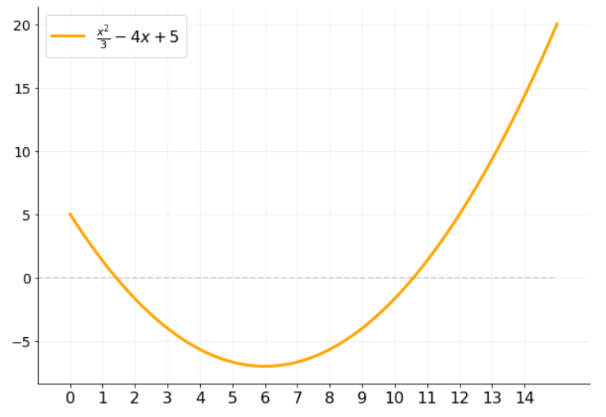
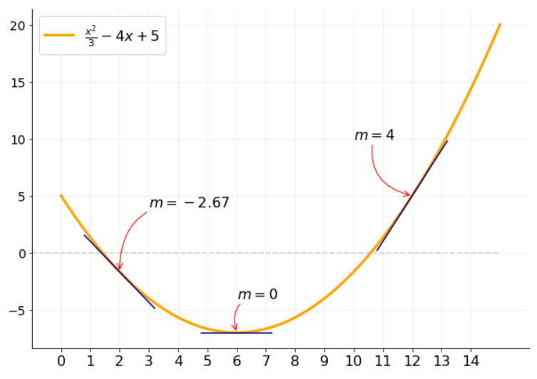
$$g\left(x\right)={(2x}^{2}+5)(4x−1)$$

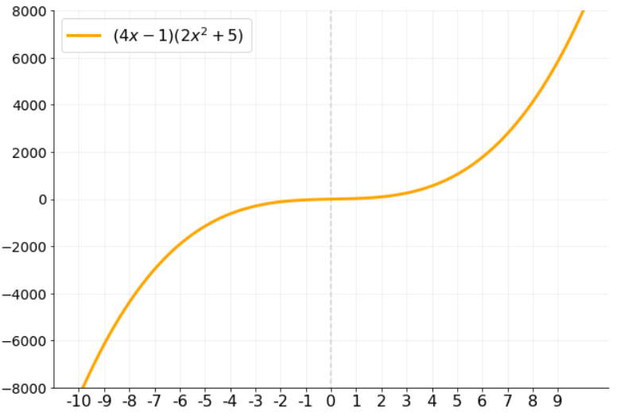

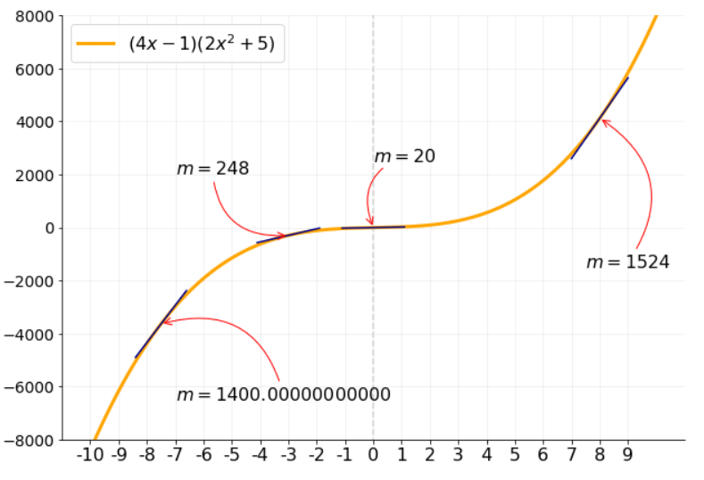

$$f\left(s\right)={\sqrt{3}(s}^{3}−s^{2})$$

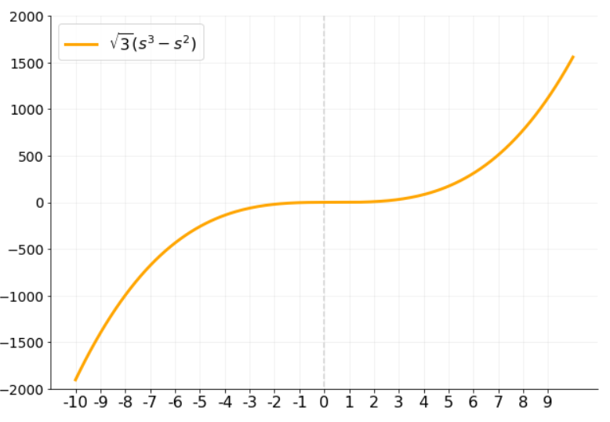

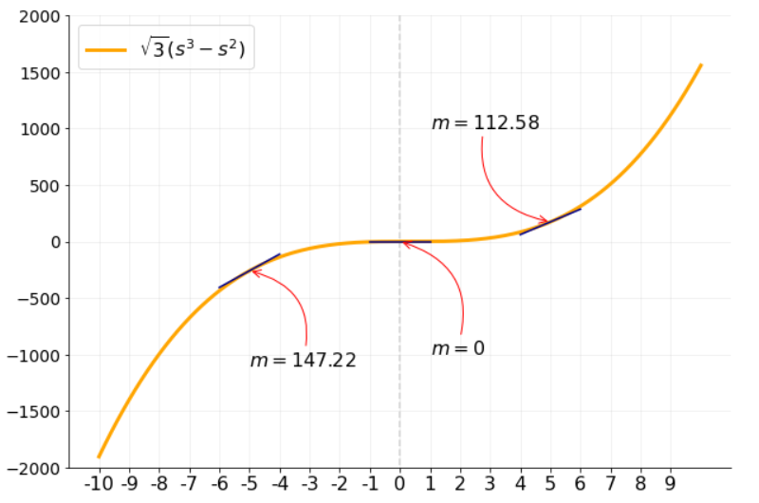

$$f\left(x\right)={\frac{1}{3}x}^{2}−4x+5$$

tabla y gráfico
$$\lim_{x→5}{\frac{x^{2}−25}{x−5}=}10$$
 | Función

 | límite x | 5
f(x)

 | x por la izquierda | f(x) por izquierda | x por la derecha | f(x) por derecha
1. | 4 | 9 | 6 | 11
2. | 4.3 | 9.3 | 5.7 | 10.7
3. | 4.5 | 9.5 | 5.5 | 10.5
4. | 4.7 | 9.7 | 5.3 | 10.3
5. | 4.9 | 9.9 | 5.1 | 10.1
6. | 4.95 | 9.95 | 5.05 | 10.05
7. | 4.99 | 9.99 | 5.01 | 10.01
8. | 4.999 | 9.999 | 5.001 | 10.001
9. | 4.9999 | 9.9999 | 5.0001 | 10.0001
10. | 4.99999 | 9.9999900002 | 5.00001 | 10.00001

 | Datos para gráfico
 | x | y
 | 0 | 5
 | 0.1 | 5.1
 | 0.2 | 5.2
 | 0.3 | 5.3
 | 0.4 | 5.4
 | 0.5 | 5.5
 | 0.6 | 5.6
 | 0.7 | 5.7
 | 0.8 | 5.8
 | 0.9 | 5.9
 | 1 | 6
 | 1.1 | 6.1
 | 1.2 | 6.2
 | 1.3 | 6.3
 | 1.4 | 6.4
 | 1.5 | 6.5
 | 1.6 | 6.6
 | 1.7 | 6.7
 | 1.8 | 6.8
 | 1.9 | 6.9
 | 2 | 7
 | 2.1 | 7.1
 | 2.2 | 7.2
 | 2.3 | 7.3
 | 2.4 | 7.4
 | 2.5 | 7.5
 | 2.6 | 7.6
 | 2.7 | 7.7
 | 2.8 | 7.8
 | 2.9 | 7.9
 | 3 | 8
 | 3.1 | 8.1
 | 3.2 | 8.2
 | 3.3 | 8.3
 | 3.4 | 8.4
 | 3.5 | 8.5
 | 3.6 | 8.6
 | 3.7 | 8.7
 | 3.8 | 8.8
 | 3.9 | 8.9
 | 4 | 9
 | 4.1 | 9.1
 | 4.2 | 9.2
 | 4.3 | 9.3
 | 4.4 | 9.4
 | 4.5 | 9.5
 | 4.6 | 9.6
 | 4.7 | 9.7
 | 4.8 | 9.8
 | 4.9 | 9.9
 | 5 | #DIV/0!
 | 5.1 | 10.1
 | 5.2 | 10.2
 | 5.3 | 10.3
 | 5.4 | 10.4
 | 5.5 | 10.5
 | 5.6 | 10.6
 | 5.7 | 10.7
 | 5.8 | 10.8
 | 5.9 | 10.9
 | 6 | 11
 | 6.1 | 11.1
 | 6.2 | 11.2
 | 6.3 | 11.3
 | 6.4 | 11.4
 | 6.5 | 11.5
 | 6.6 | 11.6
 | 6.7 | 11.7
 | 6.8 | 11.8
 | 6.9 | 11.9
 | 7 | 12
 | 7.1 | 12.1
 | 7.2 | 12.2
 | 7.3 | 12.3
 | 7.4 | 12.4
 | 7.5 | 12.5
 | 7.6 | 12.6
 | 7.7 | 12.7
 | 7.8 | 12.8
 | 7.9 | 12.9
 | 8 | 13
 | 8.1 | 13.1
 | 8.2 | 13.2
 | 8.3 | 13.3
 | 8.4 | 13.4
 | 8.5 | 13.5
 | 8.6 | 13.6
 | 8.7 | 13.7
 | 8.8 | 13.8
 | 8.9 | 13.9
 | 9 | 14
 | 9.1 | 14.1
 | 9.2 | 14.2
 | 9.3 | 14.3
 | 9.4 | 14.4
 | 9.5 | 14.5
 | 9.6 | 14.6
 | 9.7 | 14.7
 | 9.8 | 14.8
 | 9.9 | 14.9
 | 10 | 15

